Sheet1
１．プロジェクト登録画面で登録実施
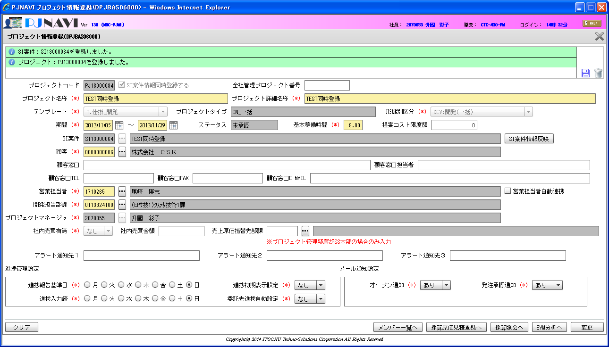

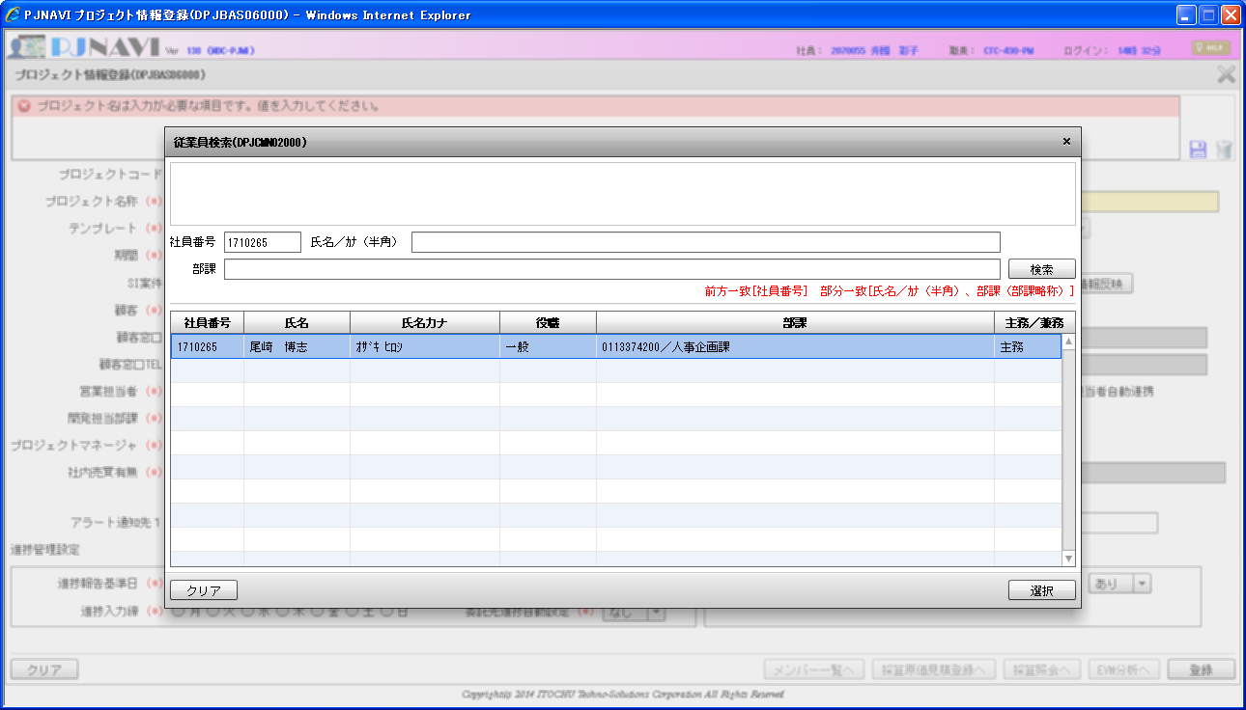

２．SI案件登録画面で、同時登録されたSI案件の確認
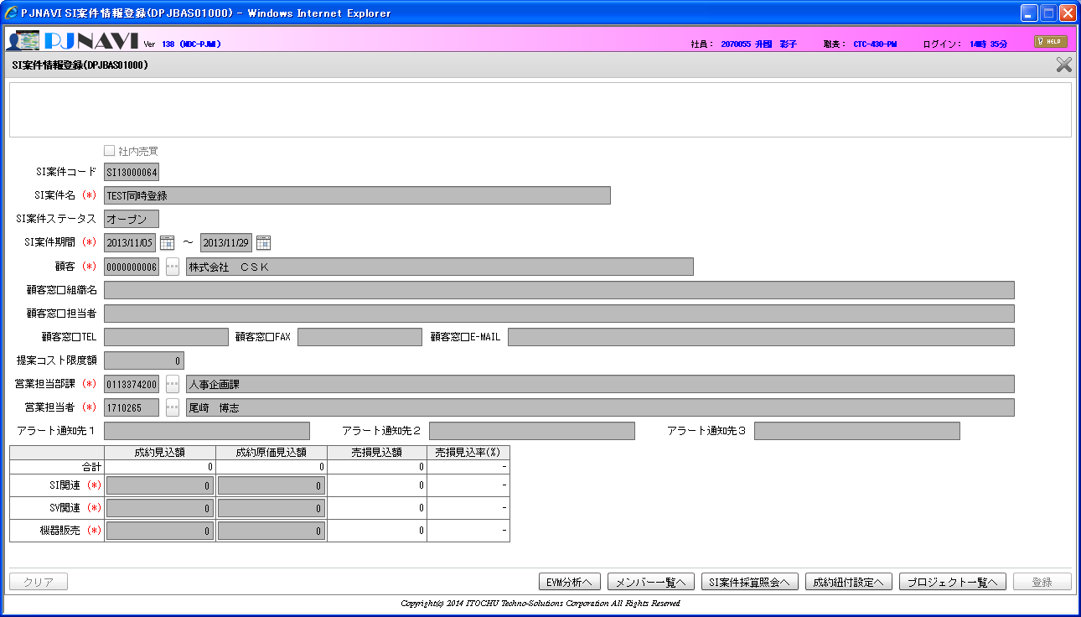

SI案件同時登録のプロジェクト新規登録時、
営業担当者の所属部課を「営業担当部課」へセットしている。

３．プロジェクト登録画面で営業担当担当者の更新


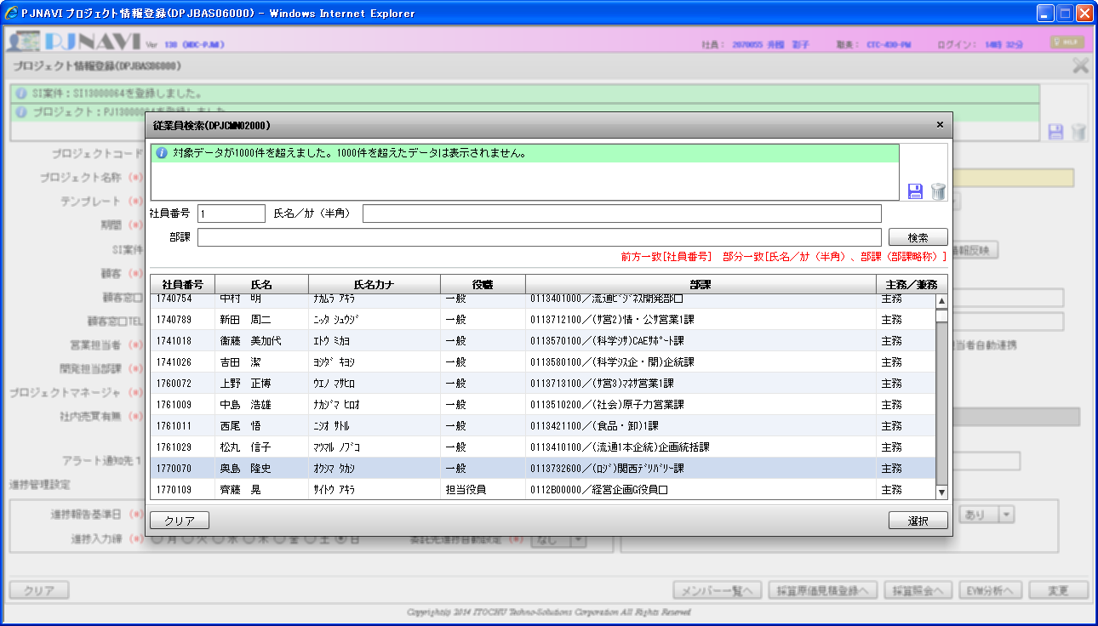

４．SI案件登録画面で、同時登録されたSI案件の確認


SI案件同時登録のプロジェクト更新時、
営業担当者の所属部課を「営業担当部課」へセットしていない。
開発担当部課を営業担当部課へセットしている。

SI案件トラン
SI_DEAL_CD | SI_DEAL_NM | SI_DEAL_STATS | SI_DEAL_STATS_UPD_DT | SI_DEAL_STR_DT | SI_DEAL_END_DT | SI_DEAL_CUST_CD | SI_DEAL_CUST_CONT_ORGAN_NM | SI_DEAL_CUST_CONT_CHG | SI_DEAL_CUST_CONT_TEL | SI_DEAL_CUST_CONT_FAX | SI_DEAL_CUST_CONT_EMAIL | SI_DEAL_EGY_DEPT_CD | SI_DEAL_EGY_EMP_CD | SI_DEAL_AUTO_MK_FLG | PROP_CST_LMT_PRICE | SI_REL_CONT_EST_PRICE | SI_REL_CONT_COST_EST_PRICE | SV_REL_CONT_EST_PRICE | SV_REL_CONT_COST_EST_PRICE | EQP_CONT_EST_PRICE | EQP_CONT_COST_EST_PRICE | INCO_FLG | ALERT_NOTICE_DEST_1 | ALERT_NOTICE_DEST_2 | ALERT_NOTICE_DEST_3 | DEL_FLG | REG_USR_ID | REG_PGM_ID | REG_TS | UPD_USR_ID | UPD_PGM_ID | UPD_TS | VER_NO
SI13000064 | TEST同時登録 | 10 | 2014-04-08 | 2013-11-05 | 2013-11-29 | 6 |  |  |  |  |  | 113324100 | 1770070 | 1 | 0 | 0 | 0 | 0 | 0 | 0 | 0 | 0 |  |  |  | 0 | 8194 | DPJBAS06000 | 2013-11-05 14:34:12 | 8194 | DPJBAS06000 | 2013-11-05 14:37:34 | 2

プロジェクトトラン
SI_DEAL_CD | PRJ_CD | WHCO_MNG_PRJ_NO | PRJ_NM | PRJ_DT_NM | PRJ_STR_DT | PRJ_END_DT | PRJ_STATS_SEG | PRJ_TPL | PRJ_FORM_SEG | PRJ_INCO_PSC_FLG | PROS_INCO_PRICE | PRJ_PROP_CST_LMT_PRICE | PRJ_RPT_BS_YOUBI | PRJ_PROG_ENT_CLOSE_YOUBI | PRJ_BAS_OPE_TM | PRJ_EGY_EMP_CD | PRJ_EGY_EMP_AUTO_LNK_FLG | PRJ_SLS_COST_TRNS_DEPT_CD | PRJ_DEV_DEPT_CD | SI_DEAL_SYNC_REG_FLG | PRJ_CUST_CD | PRJ_OPN_NOTICE_FLG | PRJ_SHIP_APP_NOTICE_FLG | PRJ_PROG_AUTO_SET_FLG | PRJ_OUTS_PROG_AUTO_SET_FLG | PROP_PRJ_FLG | FLAW_PRJ_FLG | FLAW_PRJ_CD | PRJ_STATS_RECV_DT | SND_FLG | BUSI_PROC_DT | ALERT_NOTICE_DEST_1 | ALERT_NOTICE_DEST_2 | ALERT_NOTICE_DEST_3 | DEL_FLG | REG_USR_ID | REG_PGM_ID | REG_TS | UPD_USR_ID | UPD_PGM_ID | UPD_TS | VER_NO
SI13000064 | PJ13000084 |  | TEST同時登録 | TEST同時登録 | 2013-11-05 | 2013-11-29 | 10 | T010000010 | DEV:開発(一括) | 0 |  | 0 | 7 | 7 | 8 | 1770070 | 0 |  | 113324100 | 1 | 6 | 1 | 1 | 0 | 0 | 0 | 0 |  |  | 0 | 2014-04-08 |  |  |  | 0 | 8194 | DPJBAS06000 | 2013-11-05 14:34:12 | 8194 | DPJBAS06000 | 2013-11-05 14:37:34 | 2

従業員マスタ
EMP_ID | VLD_STR_DT | VLD_END_DT | EMP_CD | NAME | NAME_KANA | EMP_TYP_SEG | PSNL_SYS_STF_SEG | EMP_TEL_NO | EMP_EMAIL | DEL_FLG | REG_USR_ID | REG_PGM_ID | REG_TS | UPD_USR_ID | UPD_PGM_ID | UPD_TS | VER_NO
943 | 2007-10-01 | 1027428 | 1770070 | 奥島 隆史 | ｵｸｼﾏ ﾀｶｼ | 1120 | 40 | 06-6190-2186 | 943@pjnavi.xx.xx | 0 | 9999999999 | jpjmst01001 | 2013-09-04 11:14:00 | 9999999999 | jpjmst01001 | 2013-09-04 11:14:00 | 1

アサインメントマスタ
ASSIGN_ID | VLD_STR_DT | VLD_END_DT | EMP_ID | HR_ORGAN_ID | COMPE_FLG | PST_ID | PSNL_SYS_PST_SEG | PSNL_SYS_PST_CD | ASSIGN_STATS_SEG | PSNL_SYS_SPIR_ID | DEL_FLG | REG_USR_ID | REG_PGM_ID | REG_TS | UPD_USR_ID | UPD_PGM_ID | UPD_TS | VER_NO
1136 | 2013-04-01 | 1027428 | 943 | 13718 | 1 | 9191 | 30 | 9000 | 1 | 13570 | 0 | 9999999999 | jpjmst12001 | 2013-09-04 11:32:18 | 9999999999 | jpjmst12001 | 2013-09-04 11:32:18 | 1

組織マスタ
HR_ORGAN_ID | VLD_STR_DT | VLD_END_DT | DEPT_CD | DEPT_NM | DEPT_SNM | ORGAN_CATE_ENBL_FLG | ORGAN_LAYER_SEG | BUGU_FLG | HIGH_HR_ORGAN_ID | SLS_COST_TRNS_ENBL_FLG | DEL_FLG | REG_USR_ID | REG_PGM_ID | REG_TS | UPD_USR_ID | UPD_PGM_ID | UPD_TS | VER_NO
13718 | 2013-04-01 | 1027428 | 113732600 | 関西ﾃﾞﾘﾊﾞﾘｰ課 | (ﾛｼﾞ)関西ﾃﾞﾘﾊﾞﾘｰ課 | 1 | 50 | 0 | 13168 | 1 | 0 | 9999999999 | jpjmst02001 | 2013-10-25 18:39:38 | 9999999999 | jpjmst02001 | 2013-10-25 18:39:38 | 1

